ปตร.น้ำฝายแม่สาว
 | โครงการสอบเทียบอาคารชลประทาน
 | สำนักบริหารจัดการน้ำและอุทกวิทยา กรมชลประทาน
 | (งบประมาณเงินทุนหมุนเวียนเพื่อการชลประทาน ปี 2555)

1 | ข้อมูลทางกายภาพ
 | 1.1 ข้อมูลระบบส่งน้ำที่ตั้งของอาคาร
 | - ข้อมูลทั่วไปของอาคาร |  | ปตร.น้ำฝายแม่สาว |  |  | อาคาร
 | - โครงการ |  | โครงการชลประทานเชียงใหม่
 | - ตำแหน่งที่ตั้ง กม. |  | 0 + 000 |  |  | คลองสายใหญ่
 | อำเภอ |  | แม่อาย |  |  | จังหวัด | เชียงใหม่
 | - พิกัด |  | N 2213551 |  | E 5207028
 | - ลักษณะคลอง |  | ÿ คลองดิน |  | ÿ คลองดาดคอนกรีต

 | 1.2 ข้อมูลอาคาร
 | - ชื่ออาคาร
 | - ประเภทบาน ÿ ประตูระบายน้ำบานตรง (Sluice gate) |  |  |  |  |  | 2 | บาน
 |  |  | ขนาดบาน | กว้าง |  |  | 1.00 | เมตร
 |  |  |  | ยาว |  |  | 1.50 | เมตร
 | - ระดับพื้น Inlet |  |  |  |  |  | - | เมตร (รทก.)
 | - ระดับพื้น Outlet |  |  |  |  |  | - | เมตร (รทก.)
 | - ระดับพื้นธรณีอาคาร |  |  |  |  |  | 0.55 | เมตร (รทก.)
 | - ปริมาณน้ำไหลผ่านสูงสุด |  |  |  |  |  | - | ลูกบาศก์เมตร/วินาที
 | - รัศมีความโค้งของบาน (สำหรับบานโค้ง) |  |  |  |  |  | - | เมตร

 | 1.3 รูปภาพอาคารชลประทาน
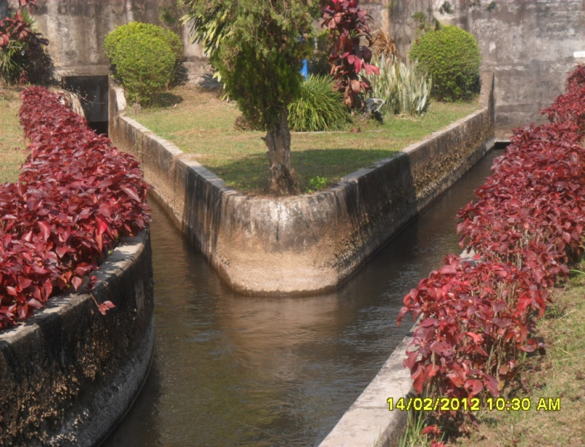

2 | ข้อมูลการสอบเทียบอาคารชลประทาน
 | ÿ ประตูระบายน้ำบานตรง (Sluice gate)
 | ÿ การไหลแบบจม (Submerged flow)
 | สูตรการคำนวนสอบเทียบอาคาร

 | เมื่อ | Q = ปริมาณน้ำผ่านอาคาร (ลบ.ม./วินาที)
 |  | Cs = สัมประสิทธิ์ปริมาณน้ำเมื่อการไหลเป็นแบบจม (Submerged Flow)
 |  | L = ความกว้างของช่องประตูระบาย (เมตร)
 |  | Hs = ระดับน้ำด้านท้ายประตู - ระดับธรณีประตู (เมตร)
 |  | ∆H = ระดับน้ำด้านหน้าประตู - ระดับด้านท้ายประตู (เมตร)
 |  | g = ความเร่งเนื่องจากแรงโน้มถ่วง (เมตร/วินาที)
 |  | Go = การเปิดบาน (เมตร)

ที่ | ระดับน้ำ | ระดับน้ำ | ∆H |  | Hs | ระยะเปิดบาน | Q | Hs/Go | Cs
 | ด้านเหนือน้ำ | ด้านท้ายน้ำ |  |  |  | (Go)
 | ม.(รทก./รสม.) | ม.(รทก./รสม.) |  |  |  | ม. | ลบ.ม./วินาที
1 | 1.53 | 0.75 | 0.78 | 3.9120 | 0.2000 | 0.10 | 0.300 | 2.000 | 0.192
2 | 1.50 | 0.95 | 0.55 | 3.2850 | 0.4000 | 0.20 | 0.682 | 2.000 | 0.260
3 | 1.47 | 1.10 | 0.37 | 2.6943 | 0.5500 | 0.30 | 0.971 | 1.833 | 0.328
4 | 1.37 | 1.17 | 0.20 | 1.9809 | 0.6200 | 0.40 | 1.079 | 1.550 | 0.439
5 | 1.32 | 1.16 | 0.16 | 1.7718 | 0.6100 | 0.50 | 1.057 | 1.220 | 0.489

สอบเทียบอาคาร ปตร.น้ำฝายแม่สาว โครงการชลประทานเชียงใหม่

3 | ข้อมูลการเปิดบานในระดับต่างๆ

ที่ | ระดับน้ำ | ระดับน้ำ | Hs | ∆H | ระยะเปิดบาน | Hs/Go | Cs | ปริมาณน้ำไหลผ่าน
 | ด้านเหนือน้ำ | ด้านท้ายน้ำ |  |  | (Go)
 | ม.(รทก./รสม.) | ม.(รทก./รสม.) |  |  | ม. |  |  | ลบ.ม./วินาที
1 | 1.53 | 0.75 | 0.20 | 0.78 | 0.10 | 2.000 | 0.245 | 0.3834
2 | 1.50 | 0.95 | 0.40 | 0.55 | 0.20 | 2.000 | 0.245 | 0.6439
3 | 1.47 | 1.10 | 0.55 | 0.37 | 0.30 | 1.833 | 0.303 | 0.8985
4 | 1.37 | 1.17 | 0.62 | 0.20 | 0.40 | 1.550 | 0.402 | 0.9876
5 | 1.32 | 1.16 | 0.61 | 0.16 | 0.50 | 1.220 | 0.517 | 1.1180

หมายเหตุ สามารถนำไปใช้คำนวณในการยกบานระบายที่ระดับต่างๆ โดยป้อนข้อมูลระดับด้านเหนือน้ำและระดับที่ต้องการยกบาน
 | จะสามารถทราบปริมาณน้ำไหลผ่านอาคารได้ (กรอกข้อมูลในช่องว่างเท่านั้น ยกเว้นช่องสีทึบ)

